Hinweise Erstellung VWN
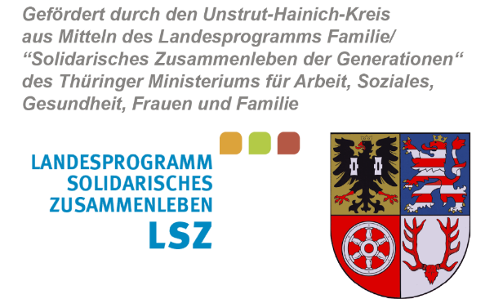
Landratsamt
Unstrut-Hainich-Kreis

Formular VWN LSZ Mikroprojekte UHK ab 2021_Kurzfassung bei Anwendung der ANBest-P

 | (Für Mikroprojekte, bei welchen - kein hauptamtliches Personal gefördert wurde, sondern - verschiedene Sachausgaben und - ggf. Honorarausgaben.)
(Verwendungsnachweis Kurzfassung AnBest-P)

Hinweise zur elektronischen Erstellung des Verwendungsnachweises
Dieses Tabellenblatt dient ausschließlich zur Information des Zuwendungsempfängers und ist nicht mit dem Verwendungsnachweis bei der Bewilligungsbehörde einzureichen.

In Ihrem Zuwendungsbescheid ist geregelt, bis zu welchem Datum der Verwendungsnachweis bei der Bewilligungsbehörde spätestens vorzulegen ist. Diese Frist ist unbedingt einzuhalten. Sollte es Ihnen dennoch nicht möglich sein, diesen Termin zu wahren, so können Sie eine Fristverlängerung zur Vorlage des Verwendungsnachweises bei der Bewilligungsbehörde beantragen. Es ist wichtig, dass die Verlängerung vor Ablauf der im Zuwendungsbescheid genannten Einreichungsfrist erfolgt.
Hinweise zum Ausfüllen und Drucken des Verwendungsnachweises
1. | Vom Zuwendungsempfänger sind nur die grün hinterlegten Zellen auszufüllen.
2. | Im zahlenmäßigen Nachweis sind nur die Ausgaben- und Einnahmeansätze des aktuellen Ausgaben- und Finanzierungsplanes aus dem Bewilligungsbescheid zu übertragen. Die tatsächlichen Ausgaben und Einnahmen, die im Projektzeitraum entstanden sind, sind in den Beleglisten (Tabellenblätter Seite 7 und 8) vom Zuwendungsempfänger einzutragen.
3. | Neben dem hier vorliegenden Formular umfasst die Verwendungsnachweisführung auch den Berichtsbogen für Mikroprojekte, welcher als Anlage Ihrem Zuwendungsbescheid beigefügt wurde. Sie können diesen aus dem Download-Bereich der Webseite des Unstrut-Hainich-Kreises herunterladen. (www.unstrut-hainich-kreis.de)
4. | Übersenden Sie das Orginal des rechtsverbindlich unterzeichneten Verwendungs-nachweises an die im Bewilligungsbescheid ausgewiesene Empfängeradresse. Die elektronische Variante, bevorzugt im Excel-Format oder Open Office-Format übersenden Sie bitte an: sozialplanung@uh-kreis.de

Seite 1
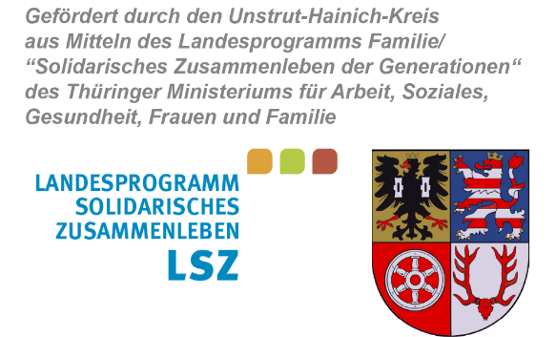
Landratsamt
Unstrut-Hainich-Kreis

Anschrift des Zuwendungsempfängers

Landratsamt Unstrut-Hainich-Kreis |  |  | Datum Posteingang:
Fachbereich Familie, Jugend, Soziales und Gesundheit
Stabsstelle Sozialplanung |  |  | Aktenzeichen: | 401.7-LSZ-Mikro-
Lindenhof 1 |  |  | Datum:
99974 Mühlhausen

Verwendungsnachweis für das Jahr
Förderung von Mikroprojekten aus dem Landesprogramm Familie/„Solidarisches Zusammenleben der Generationen“

I. Allgemeine Angaben

Projektbezeichnung: (Bitte wie im Zuwendungsbescheid ausgewiesen.)

Anschrift des Trägers: |  | Name
 |  | Straße
 |  | PLZ Ort

Vertretungsberechtigte Person: |  |  |  |  | Tel.-Nr.:

E-Mail-Adresse der vertretungsberechtigten Person:

 | Ansprechpartner/in für den Verwendungsnachweis: |  |  |  | Tel.-Nr.:

E-Mail-Adresse Ansprechpartner/in:

vorläufiger Zuwendungsbescheid vom:

Zuwendungsbescheid vom:

letzter Änderungsbescheid vom: |  |  | Höhe der bewilligten Zuwendung des gültigen Zuwendungsbescheides:

Bewilligungszeitraum vom: |  |  |  |  | bis:

 | Der Verwendungsnachweis erfolgt für den gesamten Bewilligungszeitraum. (Abrechnungszeitraum = Bewilligungszeitraum)

